Pila-Sprint2
ID | Nombre | Estimado | Notas
 |  | 41
ID0004 | Como cliente quiero una página de inicio | 9
ID0004_T1 | Generar una interfaz | 3
ID0004_T2 | Redireccionar a las demás rutas | 1
ID0004_T3 | Permitir ver vuelos pero sin reservar hasta que no te identifiques | 4
ID0004_T4 | Comprobar funcionalidad | 1
ID0005 | Como cliente quiero ver mis vuelos reservados | 8
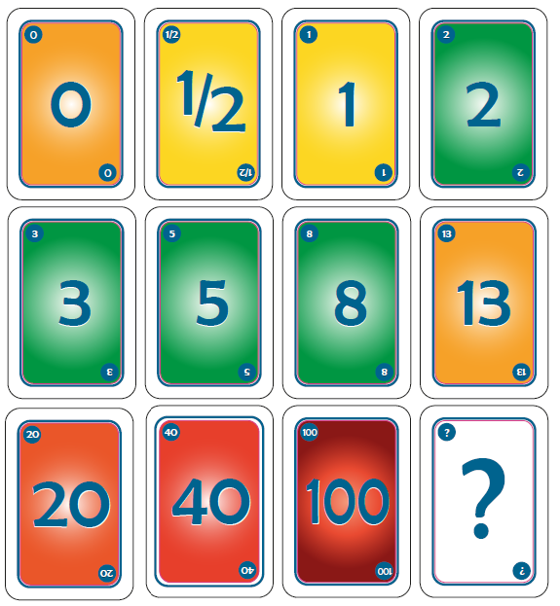
ID0005_T1 | En el navbar poner link a misReservas | 2
ID0005_T2 | Generar una interfaz: perfil con datos de reservas | 3
ID0005_T3 | Obtener información de la BBDD sobre las reservas del usuario identificado | 2
ID0005_T4 | Comprobar funcionalidad | 1
ID0006 | Como cliente quiero un filtro/buscador para encontrar vuelos | 15
ID0006_T1 | Generar una interfaz | 2
ID0006_T2 | Busqueda de vuelos en la BBDD | 6
ID0006_T3 | Gestion posibles salidas de la busqueda | 6
ID0006_T4 | Comprobar funcionalidad | 1
ID0007 | Como cliente quiero poder obtener la factura de mi reserva con información del vuelo | 7
ID0007_T1 | Hacer que las facturas se puedan coger en lotes | 1
ID0007_T2 | Hacer que en el perfil salgan las reservas del mismo vuelo agrupadas, mostrando la cantidad | 1
ID0007_T3 | Generar una interfaz: añadir boton de generar factura | 1
ID0007_T4 | Obtener datos de la factura | 2
ID0007_T5 | Generar pdf | 1
ID0007_T6 | Comprobar funcionalidad | 1
ID0008 | Como cliente quiero que la interfaz sea más intuitiva | 2
ID0008_T1 | Modificar la interfaz | 2

Burns
 | Esfuerzo previsto | Esfuerzo restante

Calendario de la iteración
Tiempo a Dedicar Total | 41 | 2022-11-24 | 2022-11-25 | 2022-11-26 | 2022-11-27 | 2022-11-28 | 2022-11-29 | 2022-11-30 | 2022-12-01 | 2022-12-02 | 2022-12-03
Tiempo a Dedicar Diario |  | 4.1 | 4.1 | 4.1 | 4.1 | 4.1 | 4.1 | 4.1 | 4.1 | 4.1 | 4.1
Tiempo Restante |  | 41 | 32.8 | 28.7 | 24.6 | 20.5 | 16.4 | 12.3 | 8.2 | 4.1 | 0

 | Acumulado

